Présentation générale
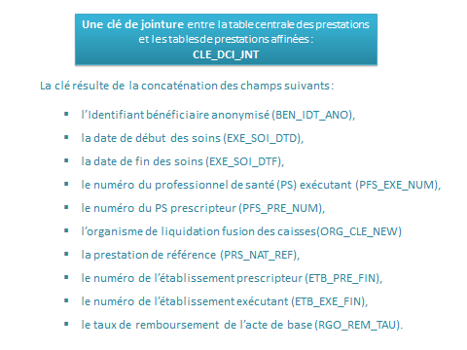
le modèle de données de DCIRS et produits connexes
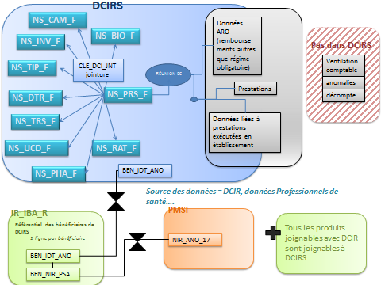

Des variables répliquées dans toutes les tables |  | liste des tables de DCIRS

variables | libellés | tables | libellés
CLE_DCI_JNT | Clé technique de jointure | NS_PRS_F | prestations
BEN_IDT_ANO | Identifiant bénéficiaire anonymisé | NS_BIO_F | affinage des actes de biologie
BEN_IDT_TOP | Top identifiant bénéficiaire | NS_CAM_F | affinage des actes médicaux (codage CCAM)
EXE_SOI_DTD | Date de début soins/exécution (jour + mois + année) | NS_DTR_F | affinage des actes de transport
EXE_SOI_DTF | Date de fin soins/exécution (jour + mois + année) | NS_TRS_F | affinage des actes détaillés de transport
EXE_SOI_AMD | Année et mois de début des soins (AAAAMM) | NS_INV_F | affinage des actes invalidité
EXE_SOI_AMF | Année et mois de fin des soins (AAAAMM) | NS_RAT_F | affinage des rentes et accidents du travail
PRS_NAT_REF | Nature de la prestation de référence | NS_PHA_F | affinage des actes de pharmacie (officine de ville)
PFS_EXE_NUM | Numéro du PS exécutant | NS_UCD_F | affinage UCD (pharmacie hospitalière)
PFS_PRE_NUM | Numéro du PS prescripteur | NS_TIP_F | affinage Liste des Produits et Prestations (LPP)
ETB_PRE_FIN | N° FINESS géographique établissement prescripteur
ETB_EXE_FIN | N° FINESS géographique établissement exécutant
RGO_REM_TAU | Taux de remboursement de l'acte de base
GRG_LIQ_COD | Grand régime de liquidation
CAI_LIQ_COD | Caisse de liquidation
GRG_AFF_COD | Grand régime d'affiliation
CAI_AFF_COD | Caisse d'affiliation
SLM_AFF_COD | Code de la SLM d'affiliation
FLX_TRT_DTD | date de traitement du flux
FLX_DIS_DTD | Date de mise à disposition des données (1er jour du mois qui suit la date de traitement)
FLX_EMT_TYP | Type d'émetteur du flux
EXE_INS_DPT | Département du PS exécutant
PRE_INS_DPT | Département du PS prescripteur
ETE_DPT_COD | Département de l'établissement exécutant
ETP_DPT_COD | Département de l'établissement prescripteur
BEN_RES_DPT | Département de résidence du bénéficiaire

